SENTIMENT INFLUENCE
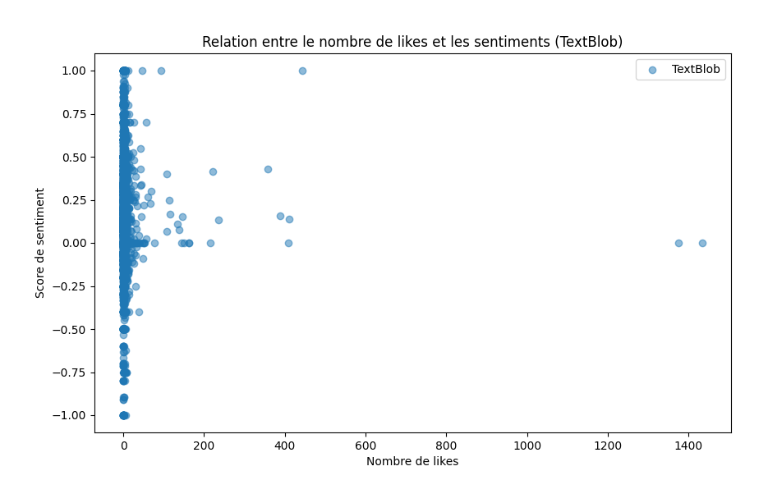
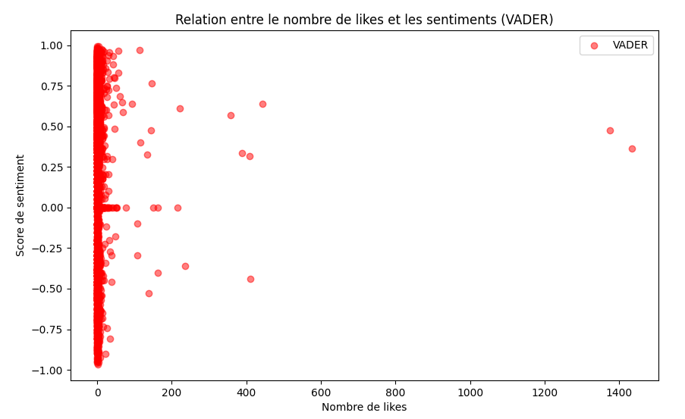
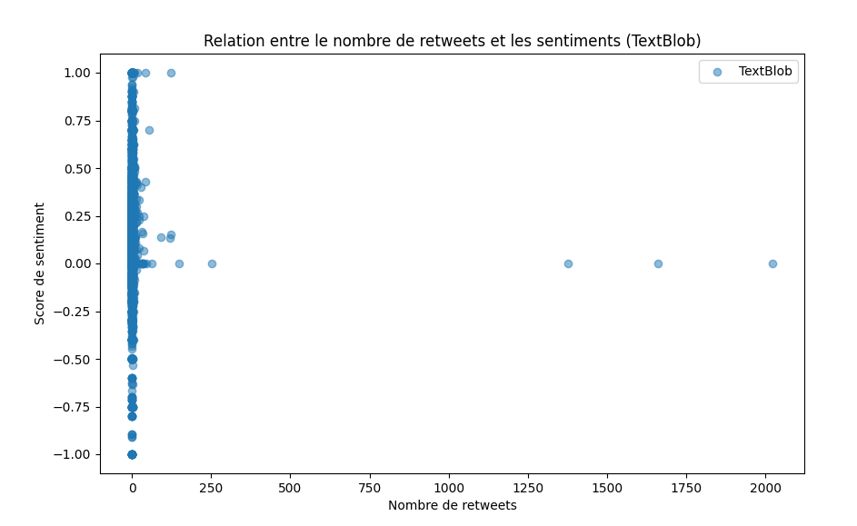

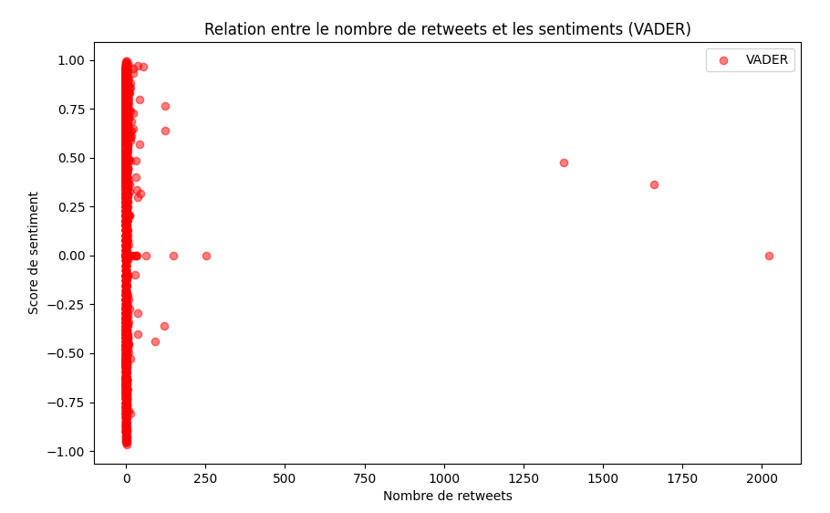

TextBlob - RMSE: 0.6785755135568995, R²: -0.017133314530716426
VADER - RMSE: 0.7514922129450844, R²: -0.0019249177105602477
Coefficients de régression pour TextBlob : [ 0.00198592 -0.00192504]
Coefficients de régression pour VADER : [4.33697842e-04 3.61471853e-05]

GRAPHIQUE CORRELATION
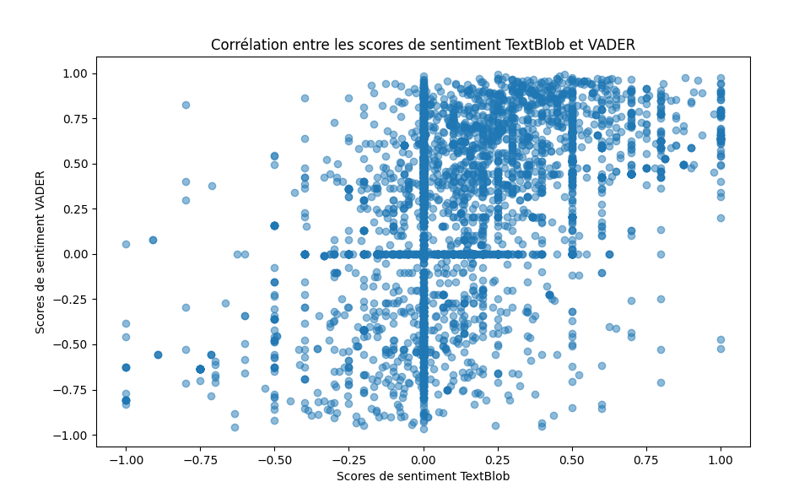
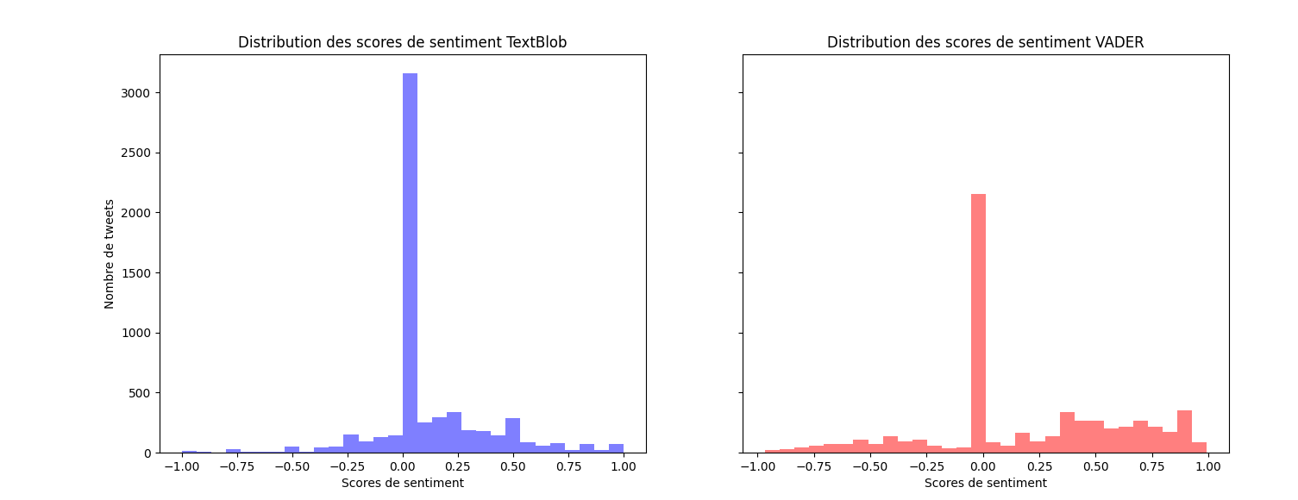

Méthode d'analyse | Moyenne | Écart-type | Commentaire
TextBlob | 0.1013536021698 | 0.26602637864356 | Sentiment moyen plutôt neutre à légèrement positif
VADER | 0.1966676833333 | 0.42705267622855 | Sentiment moyen plus positif que TextBlob

REGRESSION LINEA VADER VS BLOB
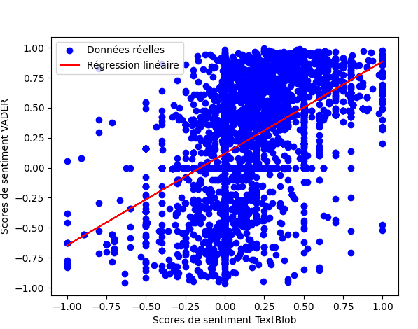

Coefficient de détermination (R²): 0.22776864946743058

RIDGE
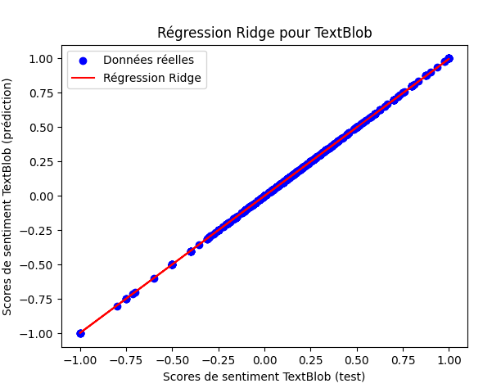
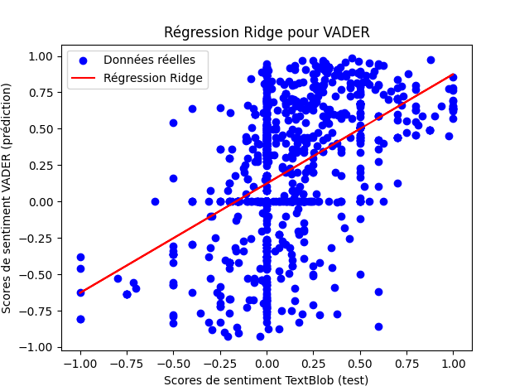

Coefficient de détermination (R²) pour TextBlob avec régression Ridge: 0.9999912247239668
Coefficient de détermination (R²) pour VADER avec régression Ridge: 0.25141532238950937

Feuil7
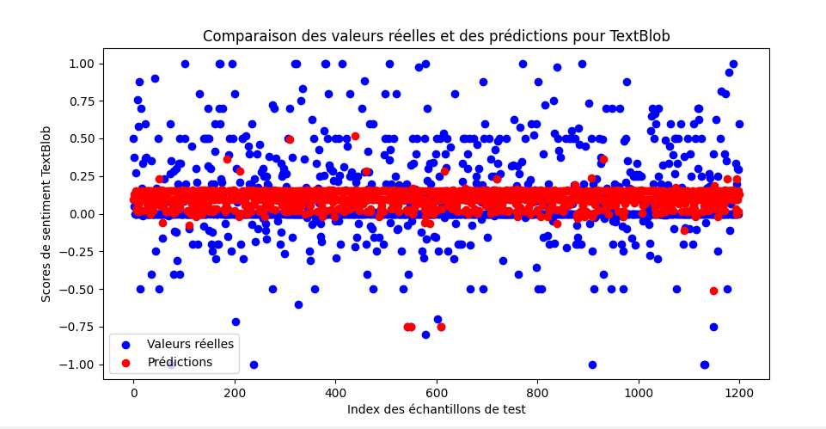
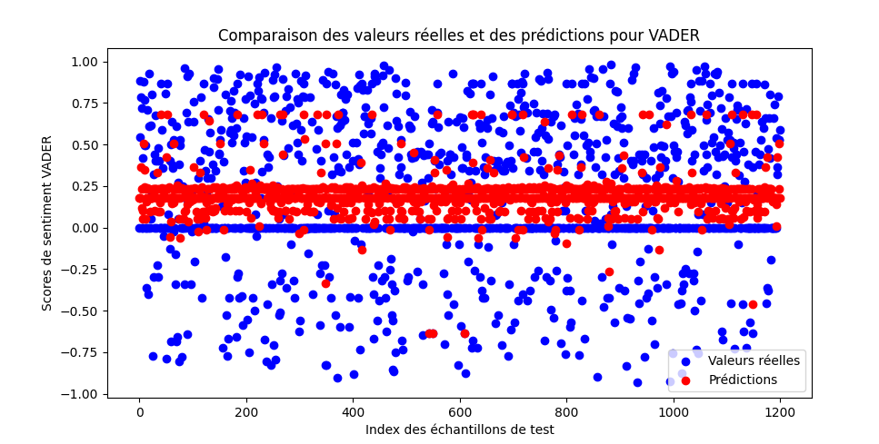

Coefficient de détermination (R²) pour TextBlob avec forêt aléatoire: 0.02878264592030133
Coefficient de détermination (R²) pour VADER avec forêt aléatoire: 0.05200192139307802

Feuil9
